상품제안서
플라잉쿡 감성 삽그리들 사이즈 L(5인) | 상품코드: F22077

 |  |  |  |  |  |  | 02-412-0044 | www.easy1.co.kr
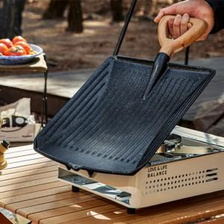

【상세/제작정보】

【인쇄/포장옵션】 | 레이저, 스티커 / 포장지포장

【공급단가】 | 수량 | 20~ | 50~ | 100~ | 300~ | 500~
*VAT별도 | 단가 | 74,250원 | 71,500원 | 68,750원 | 66,000원 | 64,350원

【상품 URL】 | https://easy1.co.kr:443/src/goods_detail.php?gdno=22077

